Grundlegende Attribute
 |  |  |  |  |  | Eidgenössisches Departement für Verteidigung,
 |  |  |  |  |  | Bevölkerungsschutz und Sport VBS

 |  |  |  |  |  | Bundesamt für Landestopografie swisstopo

Datenmodell Störungen

Grundlegende Attribute

 | Attributname | Kardinalität | Datentyp | Geometrietyp | Beschreibung (allg.) | Bemerkungen zur Erfassung | Bemerkungen/ Kommentare
Identifikation | Kind | [1] | Codelist | Point, Line, Surface | Typ der Störung / des Störungssystems anhand der Bewegungsrichtung. Die möglichen Werte sind in der Tabelle «Kind» eingetragen. | Einteilung der Störung nach der Bewegung an der Bruchfläche.
 | Geometry | [1] | Codelist | Point, Line, Surface | Geometrie der entsprechenden Objektart.
 | Fault_ID | [1] | Short Integer | Point, Line, Surface | gemeinsame ID für einzelne Bestandteile einer Störung | ID der Störung. Punktdaten erhalten falls möglich dieselbe Fault ID wie das zugehörige Linienobjekt. Bei Brüchen mit mehreren Segmenten (z.B. gesichert und ungesichert) erhalten alle Segmente die selbe Fault_ID. | Durchnummerieren. Es besteht die Gefahr, dass es Verdoppelungen geben kann, wenn verschiedene Instanzen erfassen. (evtl. Kombination aus Name und Nummer, wäre verständlicher), aber für UniBE jetzt einmal Nummerierung. --> Wie wird dies gemacht, wenn UniFR mitmacht? Vorschlag: Prefix: 001 für UniBe und Prefix 002 für Unifr?
 | Fault_Name | [0..1] | String 254 und/oder Codelist | Point, Line, Surface | Spezifischer Name der Störung / des Störungssystems. | Bei Teilstörungssystem und Grossstörungssystem ist Namensgebung zwingend. Namensgebung erfolgt folgendermassen: 1. Name aus Publikation von swisstopo (GA25, GK500) 2. Name aus einer anderen Publikation 3. neue Benennung: Störung zwischen zwei Ortschaften (von A nach B), falls markante Richtungsänderung 3 Ortschaften (von A nach B nach C). grössere, bekannte Ortschaften wählen, Namen von Ortschaften, die häufig vorkommen sind zu vermeiden. | Wie wird der Name erfasst? Bestehender Name bekannt aus der Literatur. Wie geschiehte neue Namensgebung? --> Ist Name zwingend für Teil-/Grossstörungssystem? --> JA, für Störung eher nein Frage: warum muss Hierarchie auch schon bestimmt sein? Würde es auch ohne gehen? Frage an LG: wie wird mit Namen umgegangen? Gibt es hier jetzt eine Klärung?
Charakterisierung | Vertical_Movement | [1] | Codelist | Point, Line, Surface | Bewegung parallel der Fallrichtung der Störung / des Störungssystems. Die möglichen Werte sind in der Tabelle «Vertical_Movement» eingetragen.
 | Horizontal_Movement | [1] | Codelist | Point, Line, Surface | Bewegung parallel der Streichrichtung der Störung / des Störungssystems. Die möglichen Werte sind in der Tabelle «Horizontal_Movement» eingetragen.
 | Limit_Tectonic_Body | [0..1] | Codelist | Point, Line, Surface | Art der Grenze einer tektonischen Einheit wie Deckengrenze, Schuppengrenze.
Hierarchie | Hierarchy | [1] | Codelist | Line, Surface | Hierarchiestufe der Störung / des Störungssystems. Die möglichen Werte sind in der Tabelle «Hierarchy» eingetragen. | Die Zugehörigkeit einer Störung zu einem übergeordnetem System zu kennen ist sehr wichtig, vor allem auch im Hinblick auf eine Filterung der Störung nach Masstab (Zoomfunktionen) Richtmassstab: Störung: 1:25'000 Teilstörungssystem: 1:200'000 Grossstörungssystem: 1:500'000 evtl. noch 4. Kategorie einfügen für Detailstudien (1:10'000)
 | Linked_TSS | [0..*] | String 254 oder Codelist |  | Name des übergeordneten Teilstörungssystems (TSS). Die bereits verwendeten Werte sind in der Tabelle «Linked_TSS» eingetragen. | Die Zugehörigkeit zu einem TSS und GSS lässt sich grösstenteils erst in einem zweiten Schritt ausfüllen und bringt dann massstabsbedingte Vereinfachungen mit sich. Zugehörigkeit TSS/GSS zuerst nur über Attribute erfassen, erst danach massstabsbedingte Vereinfachungen. | > wie werden massstabsbedingte Vereinfachungen durchgeführt? --> evtl. mit Yves Gouffon schauen > evl. auch ID?
 | Linked_GSS | [0..*] | String 254 oder Codelist |  | Name des übergeordneten Grossstörungssystems (GSS). Die bereits verwendeten Werte sind in der Tabelle «Linked_GSS» eingetragen. |  | Die Störung / das Störungssystem kann einem oder mehreren Grossstörungssysteme angehören?
Herkunft | Identification | [1..*] | Codelist | Point, Line, Surface | Erfassungsmethode der Störung. Die möglichen Werte sind in der Tabelle «Identification» eingetragen. | 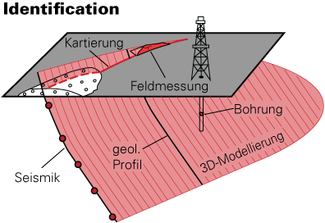
 | Reference | [0..*] | String 254 oder Codelist | Point, Line, Surface | Verweis zur Datenherkunft (Publikation, Kanton, swisstopo,..). Die möglichen Werte sind in der Tabelle «Reference» eingetragen und können fortlaufend ergänzt werden. | Testen und dann Rückmeldung an uns, was es für Eingaben gibt, so dass Beschreibung angepasst werden kann, ob eher Publikation oder Institution, Zitierquelle | Testen und dann Rückmeldung an uns, was es für Eingaben gibt, so dass Beschreibung angepasst werden kann, ob eher Publikation oder Institution, Zitierquelle
 | Database | [0..*] | Codelist oder String 254 | Point, Line, Surface | Verweis zu einer bestehenden Datenbank (Bsp. BDMS), in welcher die Störung bereits aufgeführt wird. Die möglichen Werte sind in der Tabelle «Database» eingetragen. |  | Testen und dann Rückmeldung an uns, was es für Eingaben gibt, so dass Beschreibung angepasst werden kann
 | Database_ID | [0..*] | Short Integer | Point, Line, Surface | Verweis zu einer ID in einer bestehenden Datenbank (Bsp. ID einer Bohrung in BDMS). Die möglichen Werte sind in der Tabelle «Database_ID» eingetragen. |  | bei GeoCover wäre wünschenswert, wenn UUID mitgenommen würde
 | Position_Correction | [0..*] | Codelist | Point, Line, Surface | Grundlage für eine geometrische Anpassung der Störung | Anpassung der Lage der Störung aufgrund genaueren aktuellen Datengrundlagen (swissalti, swissimage, aktuelle Landeskarte (10,25) | Bin mir noch nicht sicher, ob dies für alle Datentypen von Interesse ist. DM oder einfach nur eure Datenbank. Betrifft vor alle die Kartendaten und nicht die «Störung an sich».
 | Identification_Reliability | [1] | Codelist | Point, Line, Surface | Der Grad der Zuverlässigkeit hängt von der jeweiligen Erfassungsmethode ab. Die möglichen Werte sind in der Tabelle «Identification_Reliability» eingetragen sowie deren Anwendbarkeit. | 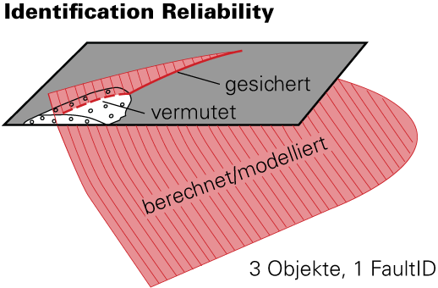 Falls sich die Zuverlässigkeit der Störung nicht auf das gesamte Objekt bezieht, muss die Störung in einzelne Bestandteile mit gleicher Zuverlässigkeit aufgeteilt werden. Die "FaultID" der einzelnen Bestandteile ist identisch. konzeptuelle Störungen: Störungen, die nicht eindeutig erkennbar sind, sondern aufgrund eines tektonischen Konzept vorhanden sein müssen (z.B. Basaler Abscherhorizont, Überschiebungen unterhalb von Falten.)
Kompilatoren | Editor | [1..*] | String 254 oder Codelist | Point, Line, Surface | Name(n) der Erfasser/des Erfassers der Störung |  | Gehört nicht in das Datenmodell, für die Datenbank sind diese Angaben aber sehr wichtig
 | Creation_Date | [1] | Date | Point, Line, Surface | Datum der Erstellung des Datensatzes.
 | Update_Date | [0..1] | Date | Point, Line, Surface | Datum der Aktualisierung des Datensatzes.

Weiterführende Attribute
 |  |  |  |  |  |  | Eidgenössisches Departement für Verteidigung,
 |  |  |  |  |  |  | Bevölkerungsschutz und Sport VBS

 |  |  |  |  |  |  | Bundesamt für Landestopografie swisstopo

Datenmodell Störungen

Weiterführende Attribute

 |  | Attributname | Kardinalität | Datentyp | Geometrietyp | Beschreibung (allg.) | Bemerkungen zur Erfassung | Bemerkungen/ Kommentare
 | Kompilatoren | Contributor | [0..1] | Codelist | Point, Line, Surface | Name(n) der Bearbeiterin/des Bearbeiters der Störung
 |  | Controller | [0..1] | Codelist | Point, Line, Surface | Name(n) der Kontrolleurin/des Kontrolleurs der Störung
 |  | Deleted | [0..1] | Codelist | Point, Line, Surface | Gelöschte Störung |  | Wird ausgefüllt bei Störungen aus GeoCover, welche nicht in die Fault Database übernommen werden. Temporäres Attribut?
 | Ausdehnung | Observed_Length | [0..1] | Short integer | Line, surface | Beobachtete Länge der Störung in [m] | 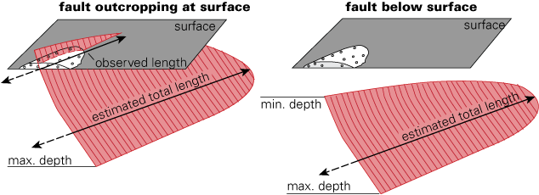 | Sind dies alles Angaben die an einem Punkt angegeben werden können? Wie ist dies datenmodelltechnisch, müssen solche Attribute mitgeführt werden oder gestrichen? Oder werden diese erst nach den Tests gestrichen, wenn klar ist, dass nicht befüllbar? --> Ich würde dies in eurer Datenbank als Feld mitführen und wenn es dann immer leer bleibt, kann es gestrichen werden.
 |  | Estimated_Total_Length | [0..1] | Short integer | Line, surface | Geschätzte Gesamtlänge einer Störungsfläche / eines Störungssystems in [m]
 |  | Min_Depth | [0..1] | Short integer | Line, surface | Minimale Tiefe der Störung in [m], falls die Störung nicht an der Oberfläche aufgeschlossen ist. |  | wichtig, falls eine Störung nicht an der Oberfläche aufgeschlossen ist. Keine minimale Tiefe, wenn Störung aufgeschlossen ist. Muss noch irgendwie formuliert werden. Wie unterscheidet man «-« für aufgeschlossen und «-« für keine Ahnung, wo minimale Tiefe liegt? mi, max Tiefe wichtig für Kombi mit Erdbeben
 |  | Max_Depth | [0..1] | Short integer | Line, surface | Maximale Tiefe der Störung in [m]
 | Orientierung | General_Strike | [0..1] | Codelist | Line, surface | Generelle Streichrichtung einer Störungsfläche / eines Störungssystems. Die möglichen Werte sind in der Tabelle «General_Strike» eingetragen. | 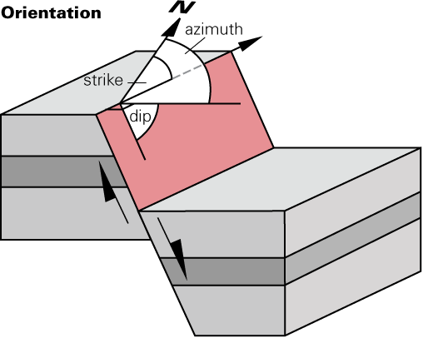 Allgemeine Orientierung, keine gemessenen Werte, gemessene Werte unter "Orientation Strike/ Azimuth/Dip" angeben.
 |  | General_Azimuth | [0..1] | Codelist | Line, surface | Generelle Fallrichtung einer Störungsfläche / eines Störungssystems. Die möglichen Werte sind in der Tabelle «General_Azimuth» eingetragen.
 |  | General_Dip | [0..1] | Codelist | Line, surface | Genereller Fallwinkel einer Störungsfläche / eines Störungssystems. Die möglichen Werte sind in der Tabelle «General_Dip» eingetragen.
 |  | Orientation_Azimuth | [0..1] | Short integer | Point, Line, Surface | Gemessener Azimut (0-359°) der Störungsfläche / des Störungssystems.
 |  | Orientation_Dip | [0..1] | Short integer | Point, Line, Surface | Gemessener Fallwinkel (0-90°) der Störungsfläche / des Störungssystems
 | Lineare Strukturelemente | Lineation_Kind | [0..*] | Codelist | Point | Lineationstypen auf einer Störungsfläche. Die möglichen Werte sind in der Tabelle «Lineation_Kind» eingetragen. | Mehrere Lineationen auf der gleichen Bruchfläche werden mit zwei einzelnen Punktmessungen erfasst und mit relaticer Altersbeziehung erfasst werden, die FaultID bleibt die gleiche.
 |  | Lineation_Trend | [0..1] | Short integer | Point | Das Fallazimut (0-359°) eines Linears. | 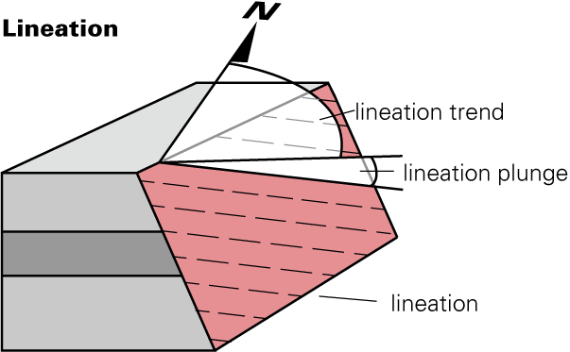
 |  | Lineation_Plunge | [0..1] | Short integer | Point | Der Fallwinkel (0-90°) eines Linears gemessen in der Vertikalebene.
 | Versatz | Offset_Indicator | [0..*] | Codelist | Point, Line | Versatzindikator. Wie wurde der Versatz entdeckt? Anhand eines geologischen Markers (z.B. Versatz) oder seismische Aktivität. Die mögliche Werte sind in der Tabelle «Offset_Indicator» eingetragen.
 |  | Offset_Kind | [0..1] | Codelist | Point, Line | Versatzart dient zur Unterscheidung von wirklichem oder scheinbarem Versatz. Die mögliche Werte sind in der Tabelle «Offset_Kind» eingetragen.
 |  | Measured_Slip_Offset | [0..1] | Short integer | Point, Line | Gemessener Betrag des Versatzes entlang der Bewegungsrichtung (Slip_Trend) | 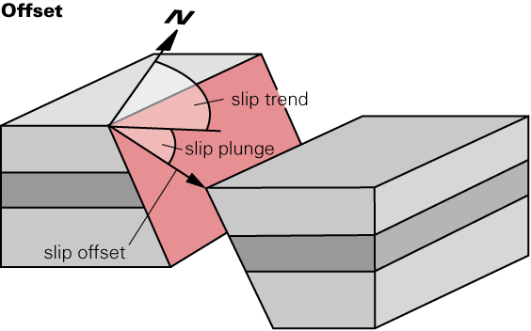
 |  | Estimated_Slip_Offset | [0..1] | Short integer | Point, Line | Geschätzter Versatz, falls Versatz nicht exakt gemessen werden kann. Dies umfasst auch den berechneten Versatz bei einem scheinbaren Versatz.
 |  | Slip_Trend | [0..1] | Short integer | Point, Line | Versatzrichtung des Hangenden, auch «Plunge Direction» genannt.
 |  | Slip_Plunge | [0..1] | Short integer | Point | Fallwinkel auf der Störungsfläche des Hangenden, auch «Plunge» genannt.
 |  | Slip_Rate | [0..1] | Short integer | Point | Durchschnitliche Rutschgeschwindigkeit in [mm/y]
 |  | Max_Vertical_Offset | [0..1] | Short integer |  | Maximaler vertikaler Versatz in [m]
 |  | Min_Vertical_Offset | [0..1] | Short integer |  | Minimaler vertikaler Versatz in [m]
 |  | Max_Horizontal_Offset | [0..1] | Short integer |  | Maximaler horizontaler Versatz in [m]
 |  | Min_Horizontal_Offset | [0..1] | Short integer |  | Minimaler horizontaler Versatz in [m]
 | Absolutes Alter | Absolute_Age | [0..1] | Short integer |  | Absolutes Alter der Störung / des Störungssystems
 |  | Absolute_Age_Error | [0..1] | Short integer |  | Fehler zum Absoluten Alter in [Ma]
 |  | Absolute_Age_Method | [0..1] | Codelist |  | Die Datierungsmethode welche auf eine Störung angewendet wurde um das Absolute Alter («Absolute_Age») und den dazugehörigen Fehler («Absolute_Age_Error») zu messen. Die möglichen Werte sind in der provisorischen Tabelle «Absolute_Age_Method» eingetragen.
 |  | Absolute_Age_Comment | [0..*] | String |  | Kommentar zu der/den Datierungsmethode(n)
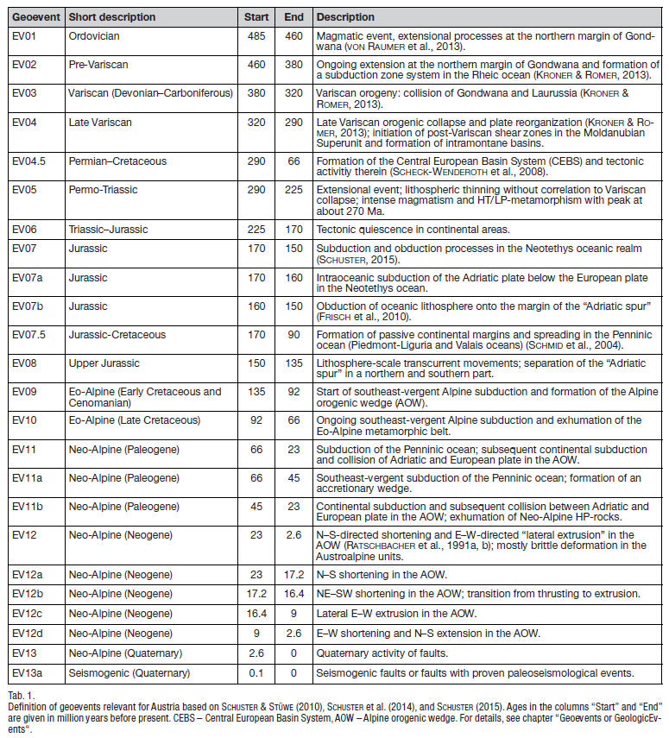
 |  | Bewegungsrichtung
 | Relatives Alter | Relative_Age_pre | [0..*] | Codelist |  | Die Störung / das Störungssystem ist älter als eine Störung / ein Störungssystem oder ein Ereignis (z.B. Deckenplatznahme). Die möglichen Werte sind in der noch nicht erstellten Tabelle «Relative_Age_pre» eingetragen. |  | Die Österreicher (Hintersberg et al.) haben eine Tabelle mit Geoevents erstellt, denen sie die Störungen zuordnen können (siehe Tabellerechts). Finde ich noch eine gute Idee, man müsste diese Tabelle noch erstellen...
 |  | Relative_Age_syn | [0..*] | Codelist |  | Die Störung / das Störungssystem ist gleich alt wie eine Störung / ein Störungssystem oder ein Ereignis (z.B. Deckenplatznahme). Die möglichen Werte sind in der noch nicht erstellten Tabelle «Relative_Age_post» eingetragen.
 |  | Relative_Age_post | [0..*] | Codelist |  | Die Störung / das Störungssystem ist jünger als eine Störung / ein Störungssystem oder ein Ereignis (z.B. Deckenplatznahme). Die möglichen Werte sind in der noch nicht erstellten Tabelle «Relative_Age_post» eingetragen.
 |  | Relative_Age_Method | [0..1] | Codelist |  | Die Methode welche auf eine Störung angewendet wurde um das Relative Alter («Relative_Age») zu bestimmen. Die möglichen Werte sind in der provisorischen Tabelle «Relative_Age_Method» eingetragen.
 |  | Relative_Age_Comment | [0..*] | String |  | Kommentar zum relativen Alter
 |  | Bewegungsrichtung
 | Chronostratigraphisches Alter | Chronostrati_Age | [0..1] | Codelist |  | Chronostratigephisches Alter der Störung / des Störungssystems.
 |  | Chronostrati_Age_Method | [0..1] | Codelist |  | Die möglichen Werte sind in der provisorischen Tabelle «Chronostrati_Age_Method» eingetragen.
 |  | Bewegungsrichtung
 | Seismizität | Earthquake_Event_ID | [0..*] | Codelist oder String 254 | Point, Line, Surface | Verweis zu den ID's der Erdbeben in der Erdbebendatenbank, welche eindeutig der Störung/dem Störungssystem zugeordnet werden können.
 | Neotektonik | Reactivation | [0..1] | Boolean | Point, Line, Surface | Indikation für tektonische Reaktivierung. Yes/No |  | Braucht es diese Boolean-Abfrage oder kann einfach, falls Reaktivierung vorhanden, Reaktivierung_Kind angegeben werden (= Reaktivierung Yes) (Anja Amrein) --> Schauen, wenn eine grössere Anzahl Daten vorhanden sind
 |  | Reactivation_Kind | [0..1] | Codelist | Point, Line, Surface | Typ der reaktivierten Störung / des reaktivierten Störungssystems anhand der Bewegungsrichtung. | Eine Abschiebung wurde z.B. Strike-slip reaktiviert, dann wird bei "Kind" Abschiebung eingetragen und bei "Activity_Fault_Kind" strike-slip.
 |  | Indicator_For_Quatenary_Activity | [0..*] | Codelist | Point, Line, Surface | Indikatoren für die neotektonische Aktivität der Störung/des Störungssystems.
 |  | Neotectonic_Lineation_Kind | [0..*] | Codelist | Point | Lineationstypen auf einer Störungsfläche, welche klar einer neotektonischen Aktivität zugeordnet werden können. Die möglichen Werte sind in der Tabelle «Neotectonic_Lineation_Kind» eingetragen.
 |  | Neotectonic_Lineation_Trend | [0..1] | Short integer | Point | Das Fallazimut (0-359°) eines Linears.
 |  | Neotectonic_Lineation_Plunge | [0..1] | Short integer | Point | Der Fallwinkel (0-90°) eines Linears gemessen in der Vertikalebene.
 |  | Activity_Max_Magnitude | [0..1] | Short integer | Point, Line, Surface | Maximale geschätzte Magnitude (z.B. aufgrund Bruchlänge)
 |  | Activity_Start_Absolute_Age | [0..1] | Short integer | Point, Line, Surface | Absolutes Alter des Beginns der neotektonischen Aktivität [Ma]
 |  | Activity_Start_Chronostratigraphic_Age | [0..1] | Codelist | Point, Line, Surface | Chronostratigraphisches Alter des Beginns der neotektonischen Aktivität
 |  | Activity_Start_Relative_Age | [0..1] | Codelist? | Point, Line, Surface | Relatives Alter des Beginns der neotektonischen Aktivität
 |  | Activity_End_Absolute_Age | [0..1] | Short integer | Point, Line, Surface | Absolutes Alter des Ende der neotektonischen Aktivität [Ma]
 |  | Activity_End_Chronostratigraphic_Age | [0..1] | Codelist | Point, Line, Surface | Chronostratigraphisches Alter des Ende der neotektonischen Aktivität
 |  | Activity_End_Relative_Age | [0..1] | Codelist? | Point, Line, Surface | Relatives Alter des Ende der neotektonischen Aktivität
 | Deformation | Deformation | [0..1] | Codelist |  | Deformationsart | Wir haben diese Unterscheidung von spröd und duktil relativ spät eingeführt, da wir bei den Attributen vor allem von spröden Brüchen ausgegangen sind. Frage von UniBE, ob diese Attribute nicht zum Äusseren Kern, da bei kartierten Störung Deformation nicht sichtbar. Vorschlag: unter Deformation, Attributname: Deformation | spröd | spröd-duktil
 |  | Fault_Rock_Type | [0..*] | Codelist |  | Hauptsächliche Gesteinsart der Dislokations-Metamorphose in der Störung / dem Störungssystem.
 | Petrophysikalische Eigenschaften | Porosity | [0..1] | Short integer |  | Porosität punktuell gemessen in einer Störung/einem Störungssystem oder durchschnittswert? Einheit?
 |  | Density | [0..*] | Short integer |  | Dichte punktuell gemessen in einer Störung/einem Störungssystem oder durchschnittswert? Einheit?
 |  | Permeability | [0..1] | Short integer |  | Permeabilität punktuell gemessen in einer Störung/einem Störungssystem oder durchschnittswert? Einheit?
 |  | Water saturation | [0..1] | Short integer |  | Wasser Sättigung punktuell gemessen in einer Störung/einem Störungssystem oder durchschnittswert? Einheit?
 |  | Veins?

